รูปตัดขวาง
ภาพถ่ายและรูปตัดขวางลำน้ำสถานีสำรวจอุทกวิทยาแม่น้ำยม Y.31
บ้านทุ่งหนอง ต.สระ อ.เชียงม่วน จ.พะเยา ปี 2558
 |  |  |  |  |  |  |  |  |  |  |  | 2559
 |  |  |  |  |  |  |  |  |  |  |  | สำรวจเมื่อ 7 ม.ค.2558
 |  |  |  |  |  |  |  |  |  |  |  | ระยะ | ระดับ | ผิวน้ำ
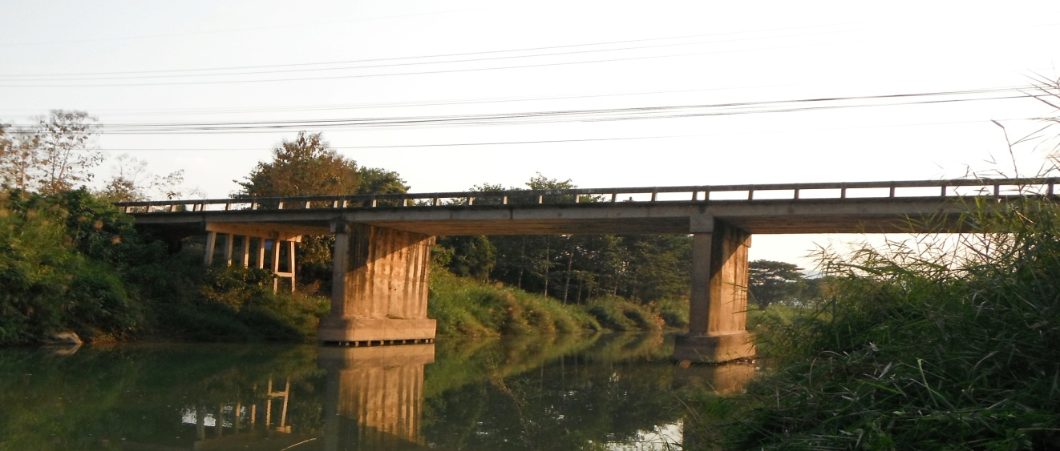
 |  |  |  |  |  |  |  |  |  |  |  | -50 | 269.173 | 257.860
 |  |  |  |  |  |  |  |  |  |  |  | -40 | 268.697 | 257.860
 |  |  |  |  |  |  |  |  |  |  |  | -30 | 268.343 | 257.860
 |  |  |  |  |  |  |  |  |  |  |  | -20 | 267.924 | 257.860
 |  |  |  |  |  |  |  |  |  |  |  | -10 | 267.532 | 257.860
 |  |  |  |  |  |  |  |  |  |  |  | 0 | 267.616 | 257.860
 |  |  |  |  |  |  |  |  |  |  |  | 0 | 266.468 | 257.860
 |  |  |  |  |  |  |  |  |  |  |  | 2 | 266.512 | 257.860
 |  |  |  |  |  |  |  |  |  |  |  | 4 | 266.168 | 257.860
 |  |  |  |  |  |  |  |  |  |  |  | 6 | 266.137 | 257.860
 |  |  |  |  |  |  |  |  |  |  |  | 8 | 265.565 | 257.860
 |  |  |  |  |  |  |  |  |  |  |  | 10 | 264.707 | 257.860
 |  |  |  |  |  |  |  |  |  |  |  | 12 | 264.054 | 257.860
 |  |  |  |  |  |  |  |  |  |  |  | 14 | 262.737 | 257.860
รูปตัดขวางลำน้ำแม่น้ำยมที่แนวสำรวจปริมาณน้ำ
 |  |  |  |  |  |  |  |  |  |  |  | 16 | 262.582 | 257.860
 |  |  |  |  |  |  |  |  |  |  |  | 18 | 262.273 | 257.860
ตลิ่งฝั่งซ้าย 999.999 ม. ( ร.ท.ก. )
ตลิ่งฝั่งขวา 999.999 ม. ( ร.ท.ก. )
 |  |  |  |  |  |  |  |  |  |  |  | 20 | 260.560 | 257.860
 |  |  |  |  |  |  |  |  |  |  |  | 22 | 259.464 | 257.860
 |  |  |  |  |  |  |  |  |  |  |  | 24 | 258.651 | 257.860
 |  |  |  |  |  |  |  |  |  |  |  | 26 | 258.372 | 257.860
 |  |  |  |  |  |  |  |  |  |  |  | 30 | 255.773 | 257.860
 |  |  |  |  |  |  |  |  |  |  |  | 35 | 254.583 | 257.860
 |  |  |  |  |  |  |  |  |  |  |  | 40 | 254.403 | 257.860
 |  |  |  |  |  |  |  |  |  |  |  | 45 | 255.653 | 257.860
ระดับท้องน้ำ 999.999 ม. ( ร.ท.ก. )
 |  |  |  |  |  |  |  |  |  |  |  | 50 | 258.124 | 257.860
 |  |  |  |  |  |  |  |  |  |  |  | 55 | 256.343 | 257.860
 |  |  |  |  |  |  |  |  |  |  |  | 60 | 256.753 | 257.860
 |  |  |  |  |  |  |  |  |  |  |  | 64 | 257.903 | 257.860
 |  |  |  |  |  |  |  |  |  |  |  | 66 | 258.163 | 257.860
 |  |  |  |  |  |  |  |  |  |  |  | 68 | 258.237 | 257.860
 |  |  |  |  |  |  |  |  |  |  |  | 70 | 258.429 | 257.860
 |  |  |  |  |  |  |  |  |  |  |  | 72 | 258.828 | 257.860
ระยะ | -50 | -40 | -30 | -20 | -10 | 0 | 0 | 2 | 4 | 6 | 8 | 74 | 259.609 | 257.860
ระดับ | 269.124 | 268.624 | 268.218 | 267.842 | 267.594 | 267.612 | 266.531 | 266.442 | 266.235 | 265.996 | 265.584 | 76 | 261.702 | 257.860
ระยะ | 10 | 12 | 14 | 16 | 18 | 20 | 22 | 24 | 26 | 28 | 30 | 78 | 262.017 | 257.860
ระดับ | 264.645 | 264.156 | 262.985 | 262.423 | 262.214 | 260.745 | 259.639 | 258.742 | 257.984 | 256.820 | 255.730 | 80 | 261.780 | 257.860
ระยะ | 32 | 34 | 36 | 38 | 40 | 42 | 44 | 46 | 48 | 50 | 52 | 82 | 262.046 | 257.860
ระดับ | 254.910 | 254.470 | 254.360 | 254.120 | 254.200 | 254.400 | 254.990 | 255.670 | 256.610 | 257.750 | 256.950 | 84 | 262.392 | 257.860
ระยะ | 54 | 56 | 58 | 60 | 62 | 64 | 66 | 68 | 70 | 72 | 74 | 86 | 263.051 | 257.860
ระดับ | 256.160 | 256.140 | 256.110 | 256.300 | 256.790 | 257.460 | 257.958 | 258.175 | 258.356 | 258.763 | 259.536 | 88 | 264.059 | 257.860
ระยะ | 76 | 78 | 80 | 82 | 84 | 86 | 88 | 90 | 90 | 100 | 110 | 90 | 265.305 | 257.860
ระดับ | 261.744 | 261.845 | 261.942 | 261.934 | 262.456 | 262.982 | 263.986 | 265.336 | 267.342 | 267.451 | 267.462 | 90 | 267.359 | 257.860
ระยะ | 120 | 130 | 140 |  |  |  |  |  |  |  |  | 100 | 267.501 | 257.860
ระดับ | 267.453 | 267.522 | 267.635 |  |  |  |  |  |  |  |  | 110 | 267.483 | 257.860
ระยะ |  |  |  |  |  |  |  |  |  |  |  | 120 | 267.472 | 257.860
ระดับ |  |  |  |  |  |  |  |  |  |  |  | 130 | 267.505 | 257.860
 |  |  |  |  |  |  |  |  |  |  |  | 140 | 267.704 | 257.860
BM. |  | 266.960 | ม.(ร.ท.ก.) | ตลิ่งฝั่งซ้าย |  | 267.612 | ม.(ร.ท.ก.) | ตลิ่งฝั่งขวา |  | 267.342 | ม.(ร.ท.ก.)
ศูนย์เสา |  | 257.000 | ม.(ร.ท.ก.) | ท้องน้ำ |  | 254.200 | ม.(ร.ท.ก.) | สำรวจเมื่อ 7 ม.ค.2558 |  |  |  |  |  | 0.860

 |  |  |  | ตรวจสอบหมุดหลักฐานแล้ว

